상품제안서
베온 휴대용 양면 손난로 보조배터리5000mAh | 상품코드: F31846

 |  |  |  |  |  |  | 02-412-0044 | www.easy1.co.kr
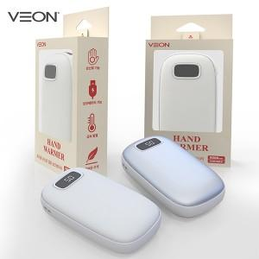

【상세/제작정보】

【인쇄/포장옵션】 | 레이저, 풀칼라 / 개별케이스

【공급단가】 | 수량 | 100~ | 300~ | 500~ | 1,000~ | 3,000~
*VAT별도 | 단가 | 8,280원 | 8,140원 | 7,930원 | 7,790원 | 7,590원

【상품 URL】 | https://dev.easy1.co.kr:443/src/goods_detail.php?gdno=31846

